상품제안서
미니 원 그립 에코백 | 상품코드: F31777

 |  |  |  |  |  |  | 02-412-0044 | www.easy1.co.kr
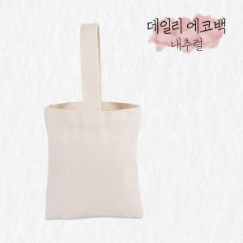

【상세/제작정보】 | <span style="font-size: 12pt;"><b>** 배송비- 한박스 150개 / 5500원별도</b></span><br>

【인쇄/포장옵션】 | 실크, 풀칼라 / OPP(비닐)

【공급단가】 | 수량 | 200~ | 500~ | 1,000~ | 3,000~ | 5,000~
*VAT별도 | 단가 | 3,090원 | 2,940원 | 2,870원 | 2,800원 | 2,750원

【상품 URL】 | https://dev.easy1.co.kr:443/src/goods_detail.php?gdno=31777

